关系图
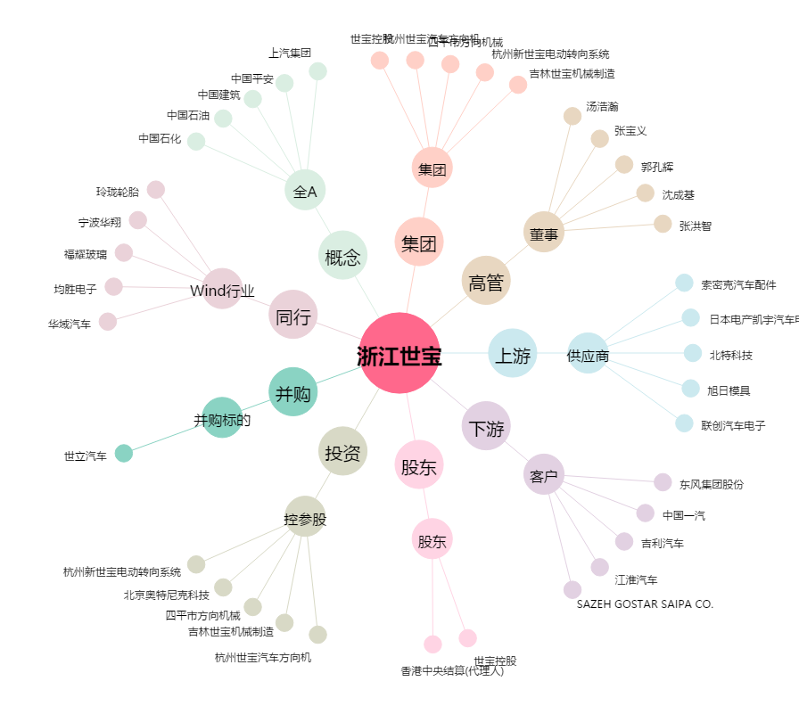
浙江世宝[002703.SZ] - 关系概览图

